hackpend
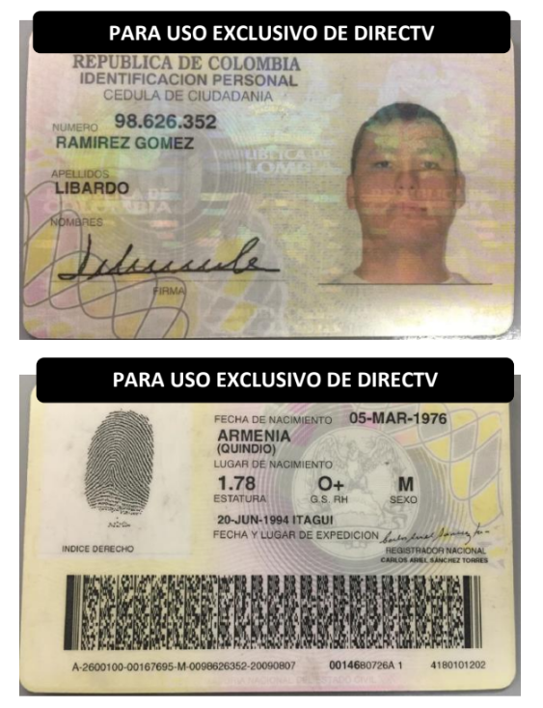
correa y cortes | 3176437331 | https://correacortes.com/ | info@correacortes.com crisrtian.cortes@correacortes.com diego.parra@correacortes.com carlos.correa@correacortes.com gestion@correacortes.com asuntosjudiciales@correacortes.com
aws speakers | 57 316 6281616, +52 1 55 3253 5114, +57 350 6118024, +57 318 8934812, +57 310 2834824, +57 314 2869216, +57 310 3738727, +57 321 5816374, +1 (720) 646-8780, +57 319 6795112, +57 300 8563765, +57 304 2167518, +57 318 3249355, +57 300 3836927, +57 316 2458349, +57 300 2563656, +57 315 7928726, +57 300 2913552, +57 319 7834362, +57 315 3138872, +57 310 8745691, +57 301 3295703, +57 312 3727253, +57 312 4686475, +57 312 4588206, +57 314 3057427, +57 322 5958328, +57 312 3749276, +57 315 3330043, +57 321 5299999, +593 98 515 0662, +57 304 5755993, +57 301 7350299, +51 976 637 818, +57 300 2996306, +57 300 3950454, +57 300 5626540, +57 300 8205235, +57 310 3225013, +57 310 3319900, +57 312 3261860, +57 320 2885732, +57 320 3940388, +57 320 6829189 # +57 310 4591634, +57 315 3899624, +57 310 4998756, +57 312 6144113, +57 322 4159009, +57 323 3994205, +57 320 9516898, +57 313 4785191, +57 310 6174675, +57 313 4188958, +57 305 8175581, +57 300 5588835, +57 321 2123692, +57 302 3811707, +57 318 5590571, +57 323 4874735, +57 311 4563804, +57 300 4314061, +57 321 6462767, +57 321 4542603, +57 322 3087189, +57 321 9998690, +57 312 6657442, +57 319 2273451, +57 323 3202620, +57 312 3783747, +57 321 6083667, +57 312 3045334, +57 310 6913996, +57 305 4476500, +57 322 3594974, +57 317 3823942, +57 312 6596447, +57 320 9990055, +57 313 6719589, +57 311 4895628, +57 313 4320227, +57 322 7333565, +57 322 8172869, +57 320 8121657, +57 311 8242765, +57 312 3351295, +57 321 8437364, +57 312 6068080, +57 310 3905386, +57 314 8890982, +57 313 5019041, +57 322 3720036, +57 314 8256934, +57 322 3369267, +57 318 5201789, +57 310 8106607, +57 311 7790566, +57 314 4112977, +57 310 7878313, +57 314 5652374, +57 321 3800692, +57 310 7151373, +57 310 2803792, +57 304 3361921, +57 314 3683433, +57 313 8769352, +57 304 3927473, +57 320 2304971, +57 321 4014019, +57 313 4585394, +57 317 4931925, +57 316 8755942, +57 318 7215845, +57 322 4472277, +57 310 2259355, +57 319 6113767, +57 317 4853754, +57 3

https://www.bvc.com.co/pagares?tab=manuales

movistar

